吃饭
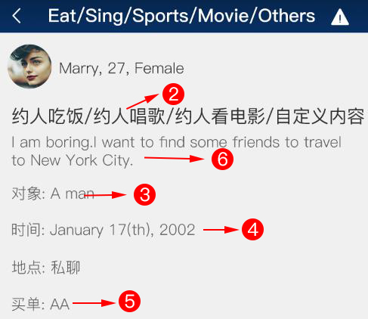
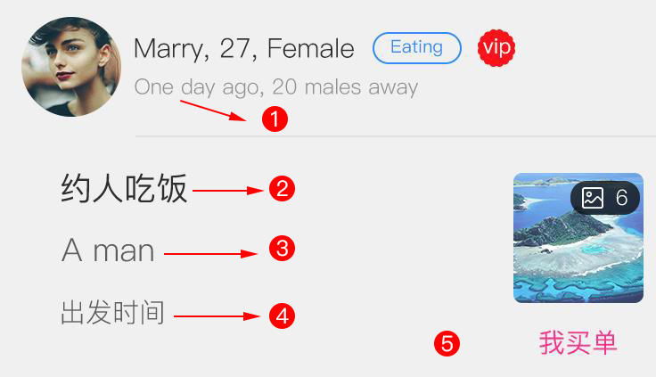
第一类 | 第二类 | 第三类 | 第四类 | 第五类 | 第六类（注意：这里文案可以自由发挥，要诱惑、引诱。不一定完全按照我写的。）
2天以前 | 约人吃饭 | Man | 不限时间 | AA制 | 马上就要30岁了，可还是单身，我想找个朋友陪我。
3小时以前 | 约人吃饭 | Man | 平时周末 | 对方买单 | 今晚我想找人吃饭，晚上不回家了。
4天以前 | 约人吃饭 | Man | 平时周末 | 我买单 | 今晚不回去了，想去你家吃饭，睡觉。
6天以前 | 约人吃饭 | woman | 不限时间 | 我买单 | 一个人吃饭太无聊，找一个美女陪陪我，做些愉快的事。
2小时以前 | 约人吃饭 | Man | 双方商议 | 对方买单 | 我的皮肤很好，胸部很大,想和我一起吃吃饭吗？
5小时以前 | 约人吃饭 | Man | 平时周末 | 对方买单 | 一起吃吃饭，聊聊天。合适的话可以做各种意义上的朋友。
3小时以前 | 约人吃饭 | woman | 平时周末 | AA制 | 我住在餐厅旁边，吃完了饭来我家玩玩吧。
7小时以前 | 约人吃饭 | Man | 近期出发 | 对方买单 | 晚上好，我现在一个人吃饭，来个人陪陪我。
2天以前 | 约人吃饭 | Man | 平时周末 | AA制 | 我现在很寂寞，一个人在酒店里。想找个人过来陪我。
3天以前 | 约人吃饭 | Man | 不限时间 | AA制 | 每天工作完成后就早早的睡觉了，想找个帅哥丰富我的夜生活。
1天小时以前 | 约人吃饭 | woman | 近期出发 | 我买单 | 我35岁，单身。目前经营一家酒馆。需要一位伴侣丰富我的生活。
40分钟前 | 约人吃饭 | Man | 双方商议 | 我买单 | 吃吃饭、喝喝咖啡，做做浪漫的事。
15分钟前 | 约人吃饭 | Man | 平时周末 | AA制 | 有没有女朋友的人吗？我可以帮你脱离单身。
36分钟前 | 约人吃饭 | Man | 近期出发 | 对方买单 | 品品美食，聊赖人生，找到我的另一半。
2小时前 | 约人吃饭 | Man | 近期出发 | 我买单 | 无论男女、无论职业。只想和你今晚共度良宵。
50分钟前 | 约人吃饭 | Man | 不限时间 | AA制 | 我很面对异性很害羞，想找一位男性帮帮我。

征婚
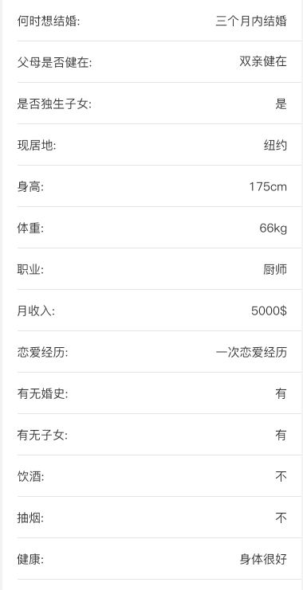
何时想结婚 | 父母是否健在 | 是否独生子女 | 现居地 | 身高 | 体重 | 职业 | 月收入 | 恋爱经历 | 有无婚史 | 有无子女 | 饮酒 | 抽烟 | 健康
3个月内结婚 | 父母健在 | 是 | 纽约 | 175cm | 67kg | 厨师 | 2000$ | 一次经历 | 无 | 无 | unknown | regularly | 身体很好
一年内结婚 | 父母健在 | 是 | 伦敦 | 187cm | 85kg(男性) | 司机 | 3000$ | 两次经历 | 无 | 无 | regularly | socially | 有点小毛病
两年内结婚 | 父母健在 | 是 | 洛杉矶 | 162cm | 58kg | 售货员 | 2500$ | 三次经历 | 无 | 无 | socially | no | 身体不好
一年内结婚 | 父母健在 | 不是 | 波士顿 | 160cm | 50kg | 服务员 | 2300$ | 多次经历 | 无 | 无 | rather not say | rather not say | 身体很好
一年内结婚 | 父母健在 | 不是 | 芝加哥 | 168cm | 63kg | 咨询师 | 3500$ | 无经历 | 无 | 无 | no | unknown | 身体很好
3个月内结婚 | 父亲健在 | 不是 | 迈阿密 | 185cm | 76kg | 程序员 | 4000$ | 一次经历 | 无 | 无 | socially | unknown | 身体很好
3个月内结婚 | 父亲健在 | 不是 | 纽约 | 179cm | 73kg | 律师 | 5000$ | 两次经历 | 无 | 无 | regularly | regularly | 身体很好
一年内结婚 | 父亲健在 | 不是 | 洛杉矶 | 173cm | 69kg | 医生 | 5300$ | 三次经历 | 无 | 无 | rather not say | socially | 身体很好
两年内结婚 | 母亲健在 | 不是 | 旧金山 | 164cm | 57kg | 护士 | 3700$ | 多次经历 | 有 | 无 | unknown | regularly | 身体很好
3个月内结婚 | 母亲健在 | 不是 | 芝加哥 | 176cm | 69kg | 药剂师 | 4600$ | 无经历 | 有 | 有 | regularly | socially | 身体很好
两年内结婚 | 母亲健在 | 不是 | 旧金山 | 179cm | 79kg(男性) | 高中教师 | 4200$ | 两次经历 | 无 | 无 | socially | rather not say | 身体很好
两年内结婚 | 父母健在 | 不是 | 悉尼 | 161cm | 50kg | 收银员 | 2400$ | 三次经历 | 无 | 无 | rather not say | no | 身体很好
3个月内结婚 | 父母健在 | 是 | 墨尔本 | 170cm | 60kg | 培训师 | 3200$ | 多次经历 | 无 | 无 | no | regularly | 身体很好
一年内结婚 | 父母双忙 | 是 | 纽约 | 173cm | 61kg | 厨师 | 2700$ | 无经历 | 无 | 无 | regularly | no | 身体很好

